상품제안서
람보르기니 80자동 헥사곤 장우산 | 상품코드: S07602

 |  |  |  |  |  |  | 02-713-8555 | www.synergygift.co.kr
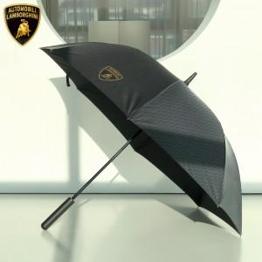 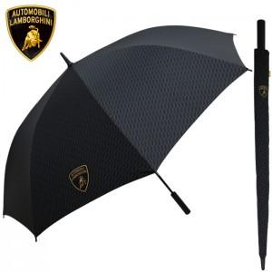

【상세/제작정보】

【인쇄/포장옵션】 | 실크, 원단1도인쇄 / 종이상자

【공급단가】 | 수량 | 30~ | 100~ | 500~ | 1,000~ | 2,000~
*VAT별도 | 단가 | 23,400원 | 23,040원 | 22,500원 | 21,600원 | 20,700원

【상품 URL】 | https://www.synergygift.co.kr:443/src/goods_detail.php?gdno=16324

